数量单
生产指示单

1.订单概况 | 客户 : ME JANE |  |  |  | 款号：K66707MX/Y |  |  | 总数：
 | 制单日期：2026-02-12/2-27/2-28/3-3/3-13/3-20/3-23/3-24更新 |  |  |  | 款式：女士针织衬衫
2.面料要求

大身颜色 | 纽扣配色 | 车线配色 | 颜色代码 + 颜色英文名 | 款式图 | 箱唛PO号 | 价格牌 | 订单号（商店） | 箱唛款号 | 包装 | 客户款号 | 尺码 | 7/8 | 10/12 | 14/16 | 1X | 2X | 3X | 总数
 |  |  |  |  |  |  |  |  |  |  | 1配比件数 | 2 | 2 | 2 | 2 | 2 | 2 | 6
黑白橘格子 | 大身色的黑色 | 大身色的黑色 | keke blk / wht | 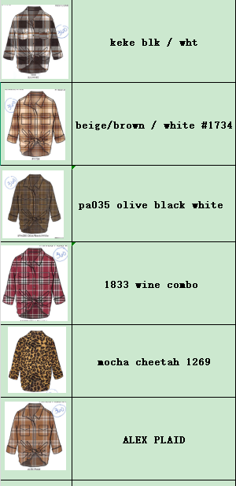 | 100-0036007809 | 无 | 31257-38K | K66707K | 独色混码包装，1件入1独码胶袋，6件1配比入1配比胶袋，24件独色4配比入1箱 | 12776238K | 5/3到仓LA仓库 | 120 | 120 | 120 |  |  |  | 360
米白棕白格子 | 大身色的米白 | 大身色的米白 | beige/brown / white #1734 |  |  |  |  |  |  | 12776338K |  | 120 | 120 | 120 |  |  |  | 360
墨绿黑白格子 | 大身色的墨绿 | 大身色的墨绿 | pa035 olive black white |  |  |  |  |  |  | 12776538K |  | 120 | 120 | 120 |  |  |  | 360
白酒红黑格子 | 大身色的酒红 | 大身色的酒红 | 1833 wine combo |  |  |  |  |  |  | 12776738K |  | 120 | 120 | 120 |  |  |  | 360
棕底黑豹纹 | 大身色的浅棕色 | 大身色的浅棕色 | mocha cheetah 1269 |  |  |  |  |  |  | 12776838K |  | 120 | 120 | 120 |  |  |  | 360
黑棕米白格子 | 大身色的棕色 | 大身色的棕色 | ALEX PLAID |  |  |  |  |  |  | 12777038K |  | 120 | 120 | 120 |  |  |  | 360

